1.รวม
โครงการภายใต้เป้าหมายแผนแม่บทย่อย: 210201 การดำเนินคดีทุจริตมีความรวดเร็ว เป็นธรรม โปร่งใส ไม่เลือกปฏิบัติ
กรุณา Log in เข้าระบบ eMENSCR ก่อนดำเนินการ Click ที่ link โครงการนั้น ๆ
หมายเหตุ : หากไม่ Login จะไม่สามารถดูรายละเอียดโครงการได้
โครงการที่ปรากฎเป็นโครงการที่ผ่านการอนุมัติจากผู้บริหาร (M7) ของหน่วยงานเท่านั้น (ข้อมูล ณ เดือนมิถุนายน 2566)

ชื่อโครงการ / การดำเนินงาน | ปีงบประมาณ | วันที่เริ่มต้นโครงการ | วันที่สิ้นสุดโครงการ | หน่วยงานระดับกองหรือเทียบเท่า | หน่วยงานระดับกรมหรือเทียบเท่า | หน่วยงานระดับกระทรวงหรือเทียบเท่า | ประเภทโครงการ | องค์ประกอบ | ปัจจัย
โครงการฝึกอบรมการป้องกันและปราบปรามการทุจริต | 2560 | ตุลาคม 2559 | กันยายน 2564 | กองยุทธศาสตร์ สำนักงานยุทธศาสตร์ตำรวจ | สำนักงานตำรวจแห่งชาติ | หน่วยงานขึ้นตรงนายกรัฐมนตรี |  | 210201V04 | 210201V04F04
คู่มือ "องค์กรคุณธรรม สำนักงาน กปร." | 2561 | มกราคม 2561 | ธันวาคม 2562 | ศูนย์ปฏิบัติการต่อต้านการทุจริต | สำนักงานคณะกรรมการพิเศษเพื่อประสานงานโครงการอันเนื่องมาจากพระราชดำริ (สำนักงาน กปร.) | หน่วยงานขึ้นตรงนายกรัฐมนตรี |  | 210201V04 | 210201V04F04
โครงการสัมมนาเชิงปฏิบัติการเพื่อพัฒนาสมรรถนะในกระบวนการปราบปรามการทุจริตแก่บุคลากรในกระบวนการยุติธรรม รุ่นที่ 1 | 2561 | กรกฎาคม 2561 | กรกฎาคม 2561 | สถาบันการป้องกันและปราบปรามการทุจริตแห่งชาติ สัญญา ธรรมศักดิ์ | สำนักงานคณะกรรมการป้องกันและปราบปรามการทุจริตแห่งชาติ | องค์กรอิสระ |  | 210201V01 | 210201V01F01
โครงการสัมมนากรรมการป้องกันและปราบปรามการทุจริตประจำจังหวัด | 2561 | มกราคม 2561 | มกราคม 2561 | สถาบันการป้องกันและปราบปรามการทุจริตแห่งชาติ สัญญา ธรรมศักดิ์ | สำนักงานคณะกรรมการป้องกันและปราบปรามการทุจริตแห่งชาติ | องค์กรอิสระ |  | 210201V01 | 210201V01F01
โครงการปรับปรุงระบบเว็บท่าสำหรับผู้ใช้ภายในองค์กร (Intranet Web Portal) และเว็บไซต์สำนักงาน ป.ป.ช. (Web Site) 2561 | 2561 | ตุลาคม 2560 | ตุลาคม 2561 | สำนักเทคโนโลยีสารสนเทศ | สำนักงานคณะกรรมการป้องกันและปราบปรามการทุจริตแห่งชาติ | องค์กรอิสระ | โครงการภายใต้กิจกรรม Big Rock | 210201V04 | 210201V04F01
โครงการพัฒนาทักษะภาษาอังกฤษ (ปี 2561) | 2561 | ตุลาคม 2560 | กันยายน 2561 | สถาบันการป้องกันและปราบปรามการทุจริตแห่งชาติ สัญญา ธรรมศักดิ์ | สำนักงานคณะกรรมการป้องกันและปราบปรามการทุจริตแห่งชาติ | องค์กรอิสระ |  | 210201V01 | 210201V01F01
ประชุมเชิงปฏิบัติการการควบคุมภายในและการประเมินผลการควบคุมภายในของสำนักงาน ป.ป.ช. | 2561 | ธันวาคม 2560 | กุมภาพันธ์ 2561 | สำนักนโยบายและยุทธศาสตร์ | สำนักงานคณะกรรมการป้องกันและปราบปรามการทุจริตแห่งชาติ | องค์กรอิสระ |  | 210201V01 | 210201V01F01
โครงการจัดทำระบบรายงานและติดตามประเมินผลการดำเนินงานตามแผนปฏิบัติการป้องกันการทุจริตขององค์กรปกครองส่วนท้องถิ่น (e-planNacc) (2561-2565) | 2561 | ตุลาคม 2560 | กันยายน 2565 | สำนักเทคโนโลยีสารสนเทศ | สำนักงานคณะกรรมการป้องกันและปราบปรามการทุจริตแห่งชาติ | องค์กรอิสระ |  | 210201V04 | 210201V04F02
ระบบบริหารจัดการเรื่องร้องเรียนและคดี CCMS (2561-2565) | 2561 | ตุลาคม 2560 | กันยายน 2565 | สำนักเทคโนโลยีสารสนเทศ | สำนักงานคณะกรรมการป้องกันและปราบปรามการทุจริตแห่งชาติ | องค์กรอิสระ | โครงการภายใต้กิจกรรม Big Rock | 210201V04 | 210201V04F03
การเชื่อมโยงหน่วยงานภายนอก (2561-2565) | 2561 | ตุลาคม 2560 | กันยายน 2565 | สำนักเทคโนโลยีสารสนเทศ | สำนักงานคณะกรรมการป้องกันและปราบปรามการทุจริตแห่งชาติ | องค์กรอิสระ | โครงการภายใต้กิจกรรม Big Rock | 210201V02 | 210201V02F01
โครงการประชุมหารือการใช้กฎหมายฟอกเงินดำเนินการกับทรัพย์สินที่เกี่ยวกับการกระความผิดมูลฐานฟอกเงิน และให้นำหลักฐานการได้มาซึ่งทรัพย์สินนั้นตามกฎหมายและความชอบธรรมเพื่อรับคืน | 2561 | พฤษภาคม 2561 | กันยายน 2562 | กองกฎหมาย | สำนักงานคณะกรรมการป้องกันและปราบปรามการทุจริตในภาครัฐ (ป.ป.ท.) | หน่วยงานขึ้นตรงนายกรัฐมนตรี |  | 210201V01 | 210201V01F01
โครงการประชุมหารือกำหนดความผิดของนิติบุคคลที่เกี่ยวข้องกับคดีทุจริตประพฤติมิชอบและผู้ร่วมกระทำผิด | 2561 | พฤษภาคม 2561 | กันยายน 2562 | กองกฎหมาย | สำนักงานคณะกรรมการป้องกันและปราบปรามการทุจริตในภาครัฐ (ป.ป.ท.) | หน่วยงานขึ้นตรงนายกรัฐมนตรี |  | 210201V01 | 210201V01F01
โครงการศึกษาเพื่อจัดทำร่างกฎหมายส่งเสริมการต่อต้านการทุจริตประพฤติมิชอบในภาครัฐ | 2561 | พฤษภาคม 2561 | กันยายน 2563 | กองกฎหมาย | สำนักงานคณะกรรมการป้องกันและปราบปรามการทุจริตในภาครัฐ (ป.ป.ท.) | หน่วยงานขึ้นตรงนายกรัฐมนตรี |  | 210201V01 | 210201V01F01
โครงการพัฒนาประสิทธิภาพการบริหารจัดการศูนย์ประสานงานเครือข่ายภาคประชาสังคมส่งเสริม ธรรมาภิบาลและต่อต้านการทุจริต | 2561 | ตุลาคม 2560 | กันยายน 2565 | กองป้องกันการทุจริตในภาครัฐ | สำนักงานคณะกรรมการป้องกันและปราบปรามการทุจริตในภาครัฐ (ป.ป.ท.) | หน่วยงานขึ้นตรงนายกรัฐมนตรี |  | 210201V04 | 210201V04F04
โครงการขับเคลื่อนการรณรงค์ต่อต้านการทุจริตตามาตรา 63 ของรัฐธรรมนูญแห่งราชอาณาจักรไทย พ.ศ.2560 ประจำปีงบประมาณ พ.ศ. 2561 - 2562 | 2561 | ตุลาคม 2560 | กันยายน 2565 | กองป้องกันการทุจริตในภาครัฐ | สำนักงานคณะกรรมการป้องกันและปราบปรามการทุจริตในภาครัฐ (ป.ป.ท.) | หน่วยงานขึ้นตรงนายกรัฐมนตรี |  | 210201V01 | 210201V01F01
โครงการสัมนาเพิ่มประสิทธิภาพการพัฒนาบุคลากรด้านการป้องกันและปราบปรามการทุจริตเพื่อขับเคลื่อนแผนยุทธศาสตร์การบริหารและพัฒนาทรัพยากรบุคคล สำนักงาน ป.ป.ช. | 2562 | กันยายน 2562 | กันยายน 2562 | สถาบันการป้องกันและปราบปรามการทุจริตแห่งชาติ สัญญา ธรรมศักดิ์ | สำนักงานคณะกรรมการป้องกันและปราบปรามการทุจริตแห่งชาติ | องค์กรอิสระ |  | 210201V01 | 210201V01F01
โครงการ "การปฐมนิเทศข้าราชการสำนักงาน ป.ป.ช. (รับโอน) ประจำปี 2561 | 2562 | พฤศจิกายน 2561 | พฤศจิกายน 2561 | สถาบันการป้องกันและปราบปรามการทุจริตแห่งชาติ สัญญา ธรรมศักดิ์ | สำนักงานคณะกรรมการป้องกันและปราบปรามการทุจริตแห่งชาติ | องค์กรอิสระ |  | 210201V01 | 210201V01F01
โครงการพัฒนาเส้นทางการพัฒนาบุคลากร(Training Road Map : TRM) ตามสายงานในสำนักงาน ป.ป.ช. | 2562 | พฤษภาคม 2562 | กันยายน 2562 | สถาบันการป้องกันและปราบปรามการทุจริตแห่งชาติ สัญญา ธรรมศักดิ์ | สำนักงานคณะกรรมการป้องกันและปราบปรามการทุจริตแห่งชาติ | องค์กรอิสระ |  | 210201V01 | 210201V01F01
โครงการเสริมสร้างประสิทธิภาพในการปฏฺิบัติหน้าที่ของเจ้าหน้าที่ของสำนักงาน ป.ป.ช. ในเขตพื้นที่ภาค 8 | 2562 | ธันวาคม 2561 | ธันวาคม 2561 | สำนักงาน ป.ป.ช. ประจำภาค 8 | สำนักงานคณะกรรมการป้องกันและปราบปรามการทุจริตแห่งชาติ | องค์กรอิสระ |  | 210201V01 | 210201V01F01
จุดกระแสสังคมที่ไม่ทนต่อการทุจริต | 2562 | ตุลาคม 2561 | กันยายน 2562 | สำนักสื่อสารองค์กร | สำนักงานคณะกรรมการป้องกันและปราบปรามการทุจริตแห่งชาติ | องค์กรอิสระ |  | 210201V01 | 210201V01F02
โครงการเสริมสร้างทักษะเทคนิคเฉพาะด้านสายงานปราบปรามการทุจริตของสำนักงาน ป.ป.ช. โดยวิธีการพี่สอนน้อง (Coaching) | 2562 | มกราคม 2562 | มิถุนายน 2562 | สถาบันการป้องกันและปราบปรามการทุจริตแห่งชาติ สัญญา ธรรมศักดิ์ | สำนักงานคณะกรรมการป้องกันและปราบปรามการทุจริตแห่งชาติ | องค์กรอิสระ |  | 210201V01 | 210201V01F01
การเปิดเผยข้อมูลการบริหารงบประมาณของสำนักงาน ป.ป.ช. | 2562 | ตุลาคม 2561 | กันยายน 2565 | สำนักบริหารงานคลัง | สำนักงานคณะกรรมการป้องกันและปราบปรามการทุจริตแห่งชาติ | องค์กรอิสระ |  | 210201V04 | 210201V04F04
โครงการปรับปรุงระบบจัดเก็บและวิเคราะห์ข้อมูลจราจรคอมพิวเตอร์ (Log Management and Analysis) 2562 | 2562 | ตุลาคม 2561 | กันยายน 2562 | สำนักเทคโนโลยีสารสนเทศ | สำนักงานคณะกรรมการป้องกันและปราบปรามการทุจริตแห่งชาติ | องค์กรอิสระ |  | 210201V04 | 210201V04F01
แผนพัฒนาระบบฐานข้อมูลการดำเนินคดีและเสนอแนะแนวทางการป้องกันและปราบปรามการทุจริตให้มีประสิทธิภาพ | 2562 | ตุลาคม 2561 | กันยายน 2565 | สำนักคดี | สำนักงานคณะกรรมการป้องกันและปราบปรามการทุจริตแห่งชาติ | องค์กรอิสระ |  | 210201V04 | 210201V04F04
คณะทำงานประสานคดีของสำนักงาน ป.ป.ช. | 2562 | ตุลาคม 2561 | กันยายน 2565 | สำนักคดี | สำนักงานคณะกรรมการป้องกันและปราบปรามการทุจริตแห่งชาติ | องค์กรอิสระ |  | 210201V02 | 210201V02F01
โครงการจัดทำฐานข้อมูลกฎหมายตามแผนปฏิรูปเพื่อใช้เป็นแบบแผนในการปฏิบัติราชการ | 2562 | ตุลาคม 2561 | ตุลาคม 2562 | สำนักกฎหมาย | สำนักงานคณะกรรมการป้องกันและปราบปรามการทุจริตแห่งชาติ | องค์กรอิสระ |  | 210201V04 | 210201V04F04
โครงการสัมมนาเชิงปฏิบัติการนานาชาติ เรื่อง การขัดกันแห่งผลประโยชน์ และผลประโยชน์ ทับซ้อนในภูมิภาคอาเซียน | 2562 | กันยายน 2562 | กันยายน 2562 | สถาบันการป้องกันและปราบปรามการทุจริตแห่งชาติ สัญญา ธรรมศักดิ์ | สำนักงานคณะกรรมการป้องกันและปราบปรามการทุจริตแห่งชาติ | องค์กรอิสระ |  | 210201V01 | 210201V01F01
โครงการพัฒนาระบบข้อมูลข่าวสารของกรมประชาสัมพันธ์ตามพระราชบัญญัติข้อมูลข่าวสารของราชการ พ.ศ. 2540 ประจำปีงบประมาณ พ.ศ. 2562 | 2562 | ตุลาคม 2561 | กันยายน 2562 | สำนักงานเลขานุการกรม | กรมประชาสัมพันธ์ | สำนักนายกรัฐมนตรี |  | 210201V01 | 210201V01F01
โครงการพัฒนาทักษะภาษาอังกฤษ (ปี 2562) | 2562 | ตุลาคม 2561 | กันยายน 2562 | สถาบันการป้องกันและปราบปรามการทุจริตแห่งชาติ สัญญา ธรรมศักดิ์ | สำนักงานคณะกรรมการป้องกันและปราบปรามการทุจริตแห่งชาติ | องค์กรอิสระ |  | 210201V01 | 210201V01F01
โครงการเสริมสร้างความรู้ภาษาประเทศเพื่่อนบ้านเพื่อสนับสนุนภารกิจการป้องกันและปราบปรามการทุจริตในจังหวัดชายแดนภาคใต้ | 2562 | กุมภาพันธ์ 2562 | กุมภาพันธ์ 2562 | สถาบันการป้องกันและปราบปรามการทุจริตแห่งชาติ สัญญา ธรรมศักดิ์ | สำนักงานคณะกรรมการป้องกันและปราบปรามการทุจริตแห่งชาติ | องค์กรอิสระ |  | 210201V01 | 210201V01F01
โครงการเสริมสร้างความรู้ เรื่อง นิติเศรษฐศาสตร์ในการป้องกันและปราบปรามการทุจริต | 2562 | ตุลาคม 2561 | กันยายน 2562 | สถาบันการป้องกันและปราบปรามการทุจริตแห่งชาติ สัญญา ธรรมศักดิ์ | สำนักงานคณะกรรมการป้องกันและปราบปรามการทุจริตแห่งชาติ | องค์กรอิสระ |  | 210201V01 | 210201V01F01
โครงการประชุมเชิงปฏิบัติการ "หลักปรัชญาของเศรษฐกิจพอเพียงกับการต่อต้านการทุจริต" | 2562 | มกราคม 2562 | มกราคม 2562 | ศูนย์ปฏิบัติการต่อต้านการทุจริต | สำนักงานคณะกรรมการพิเศษเพื่อประสานงานโครงการอันเนื่องมาจากพระราชดำริ (สำนักงาน กปร.) | หน่วยงานขึ้นตรงนายกรัฐมนตรี |  | 210201V01 | 210201V01F01
...

3. Pivot VC
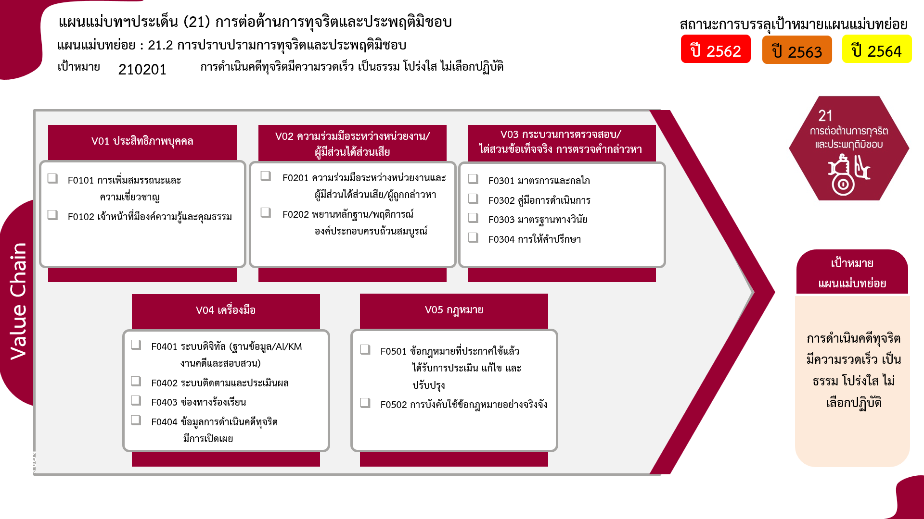
...
2562 | 2563 | 2564 | 2565 | 2566 | ผลรวมทั้งหมด
16 | 23 | 16 | 17 | 1 | 81
15 | 23 | 13 | 13 | 1 | 73
1 |  | 3 | 4 |  | 8
1 | 1 | 8 | 2 |  | 13
1 | 1 | 6 | 1 |  | 10
 |  | 2 | 1 |  | 3
3 โครงการ
 |  | 2 | 4 |  | 6
73 โครงการ
10 โครงการ
3 โครงการ
0 โครงการ
 |  | 1 | 2 |  | 3
8 โครงการ
3 โครงการ
 |  | 1 | 2 |  | 3
7 | 9 | 3 | 2 |  | 27
1 | 1 | 1 | 1 |  | 5
 | 1 | 2 |  |  | 4
2 | 1 |  | 1 |  | 5
4 | 6 |  |  |  | 13
5 โครงการ
 | 1 | 6 | 10 |  | 17
4 โครงการ
9 โครงการ
 | 1 | 4 | 4 |  | 9
5 โครงการ
8 โครงการ
 |  | 2 | 6 |  | 8
13 โครงการ
24 | 34 | 35 | 35 | 1 | 144
รวมทั้งสิ้น 144 โครงการ

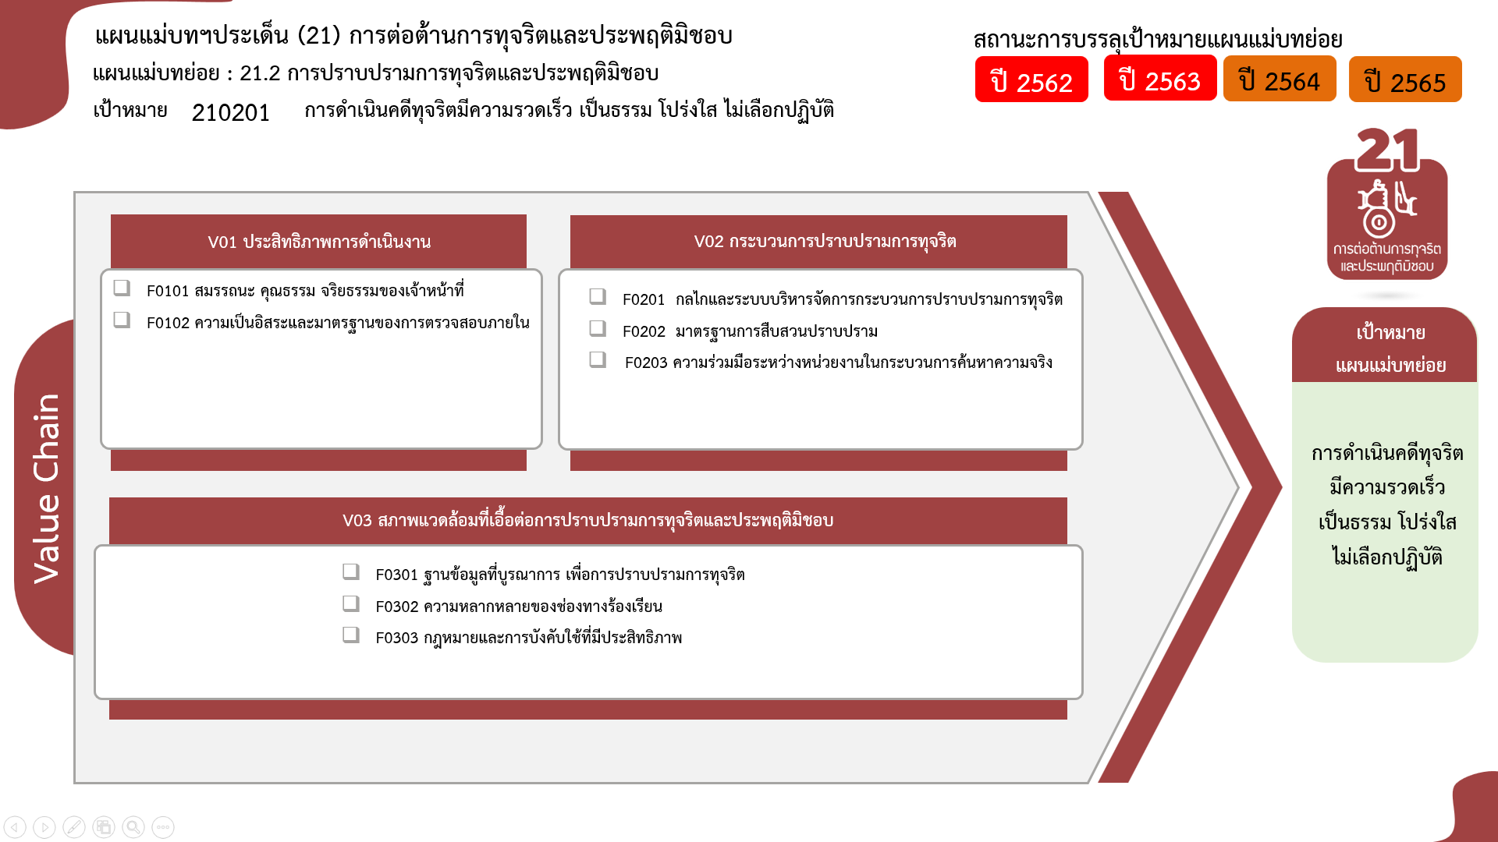

81 โครงการ
6 โครงการ
0 โครงการ
0 โครงการ
13 โครงการ

5 โครงการ
22 โครงการ
17 โครงการ

รวมทั้งสิ้น 144 โครงการ

